Table 1
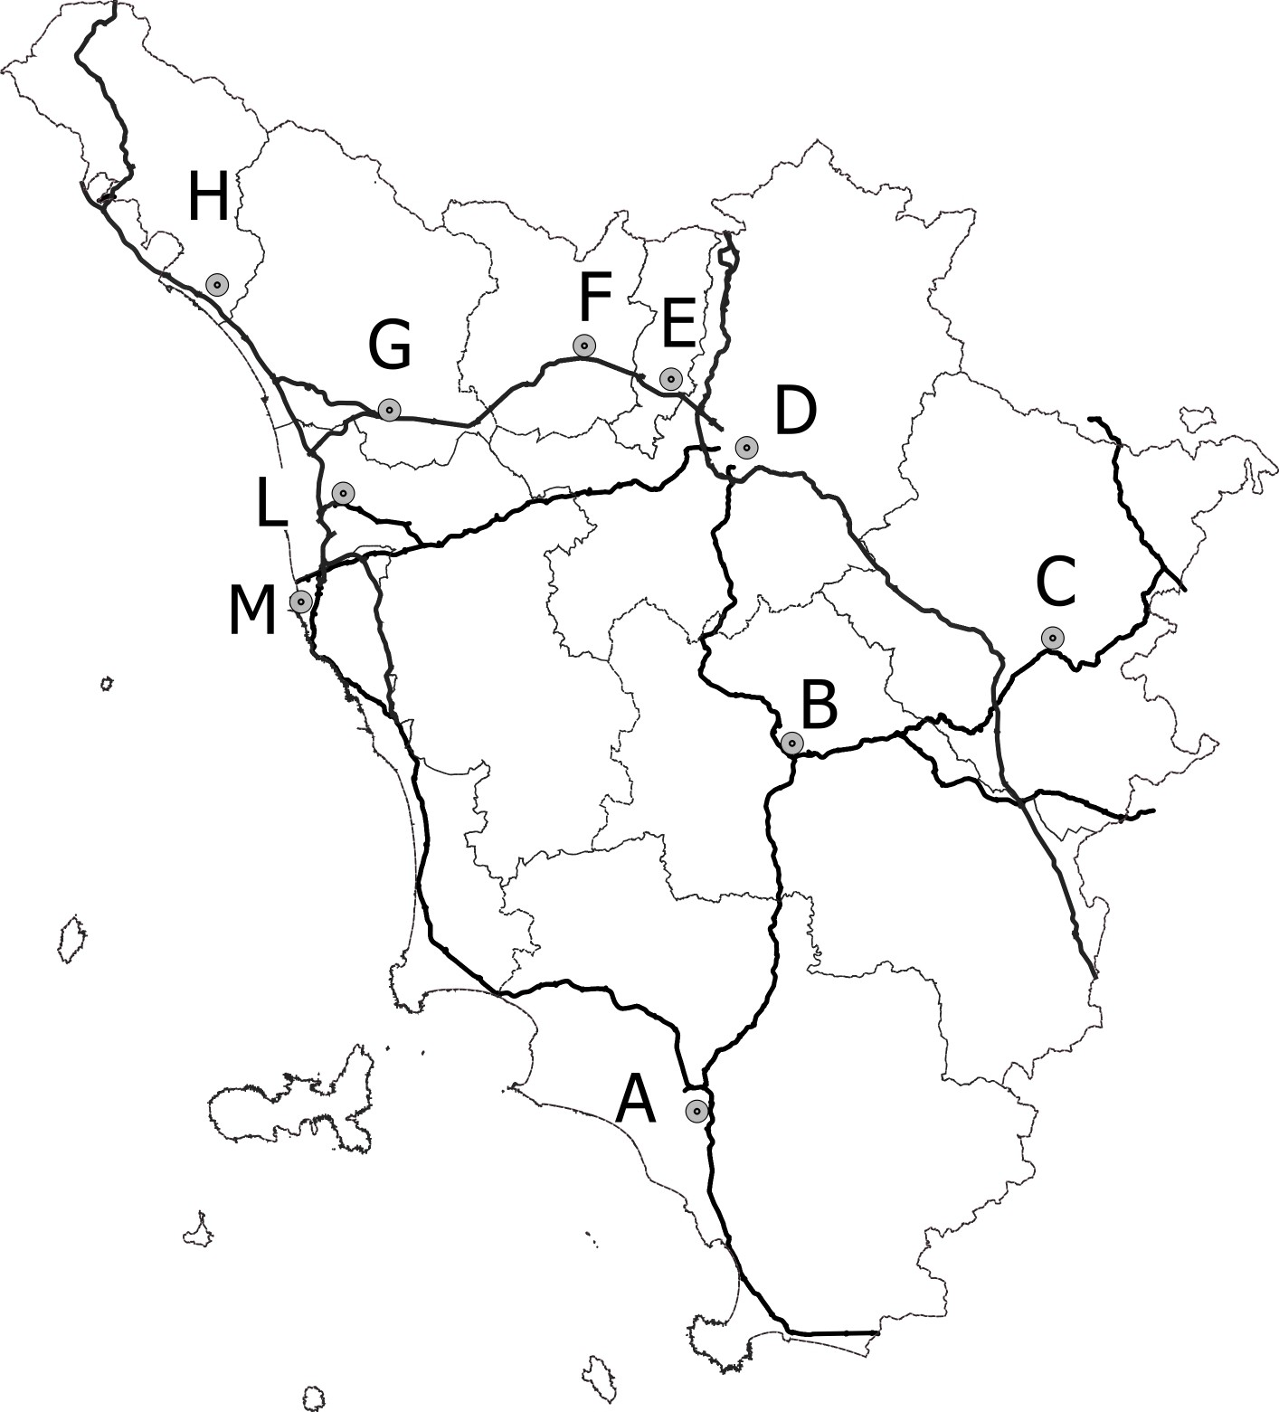
CARTA MUTA DELR REGIONE TOSCANA SESSIONE ESAME DEL 31 OTTOBRE 2023

